Sheet1
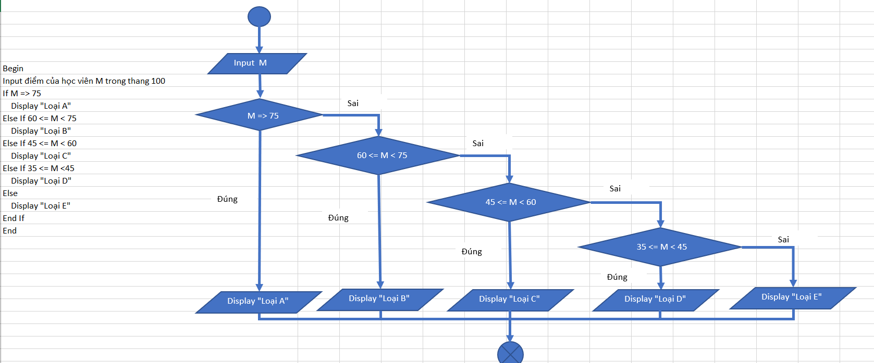

Input điểm học viên M
Begin
Input điểm của học viên M trong thang 100
If M > 100
Display "Giá Trị Không Hợp Lệ"
If Else M => 75
If M > 100
Sai
Display "Loại A"
If Else 60 <= M < 75
Display "Loại B"
If M => 75
If Else 45 <= M < 60
Sai
Display "Loại C"
If Else 35 <= M < 45
Display "Loại D"
If 60 <= M < 75
Sai
Else
Display "Loại E"
End If
If 45 <= M <60
Sai
End If

If 35 <= M < 45
Sai

Đúng
Đúng
Đúng
Đúng
Đúng

Display "Loại A"
Display "Giá Trị Không Hợp Lệ"
Display "Loại B"
Display "Loại C"
Display "Loại D"
Display "Loại E"

